상품제안서
아토26각받침 상패 [G2165-A] | 상품코드: F10147

 |  |  |  |  |  |  | 02-412-0044 | www.easy1.co.kr
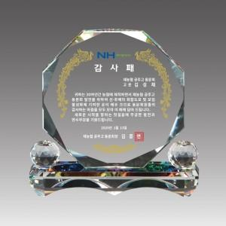

【상세/제작정보】 | 낱개주문 및 소량 주문 가능합니다. 고객센터로 문의주세요.

【인쇄/포장옵션】 | 풀칼라 / 별도문의

【공급단가】 | 수량 | 5~ | 10~ | 30~ | 50~ | 100~
*VAT별도 | 단가 | 71,050원 | 68,510원 | 65,970원 | 63,430원 | 60,900원

【상품 URL】 | https://dev.easy1.co.kr:443/src/goods_detail.php?gdno=10147

